关系图
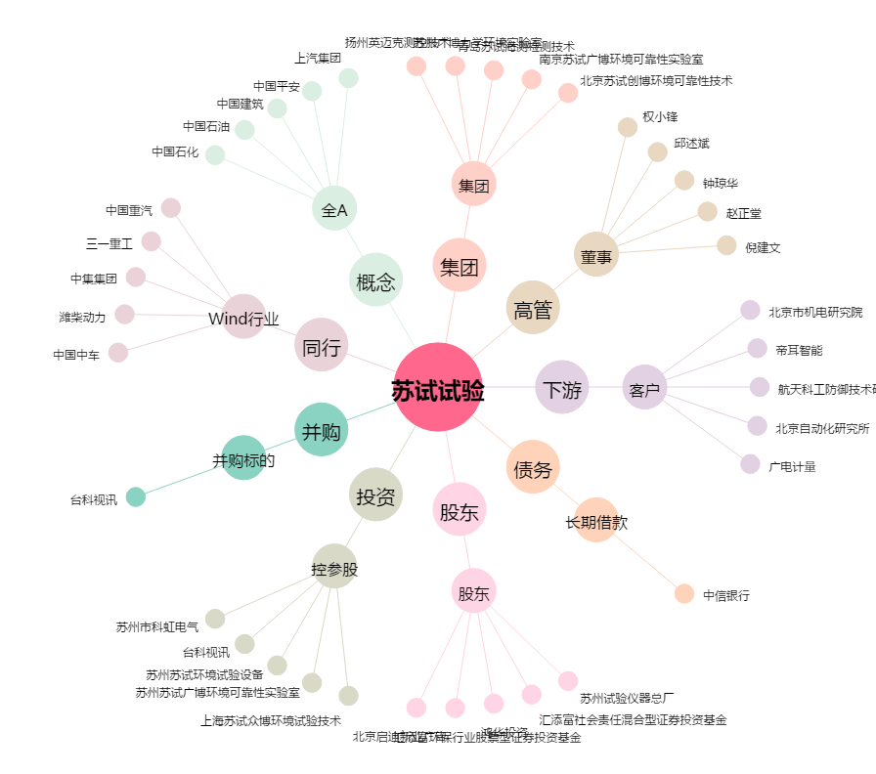
苏试试验[300416.SZ] - 关系概览图

